工作表1
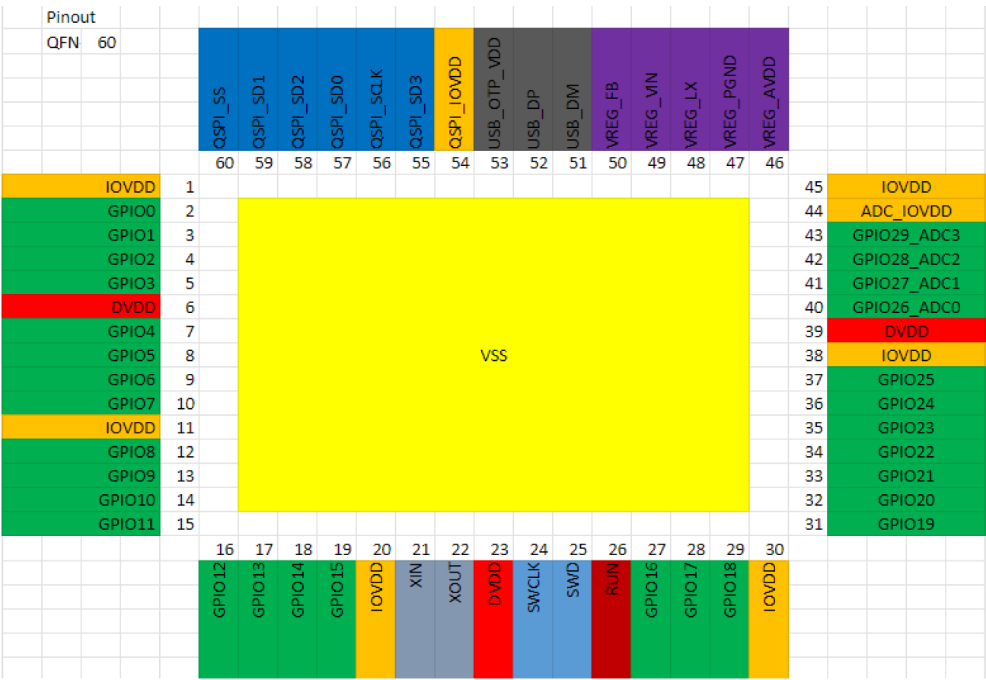
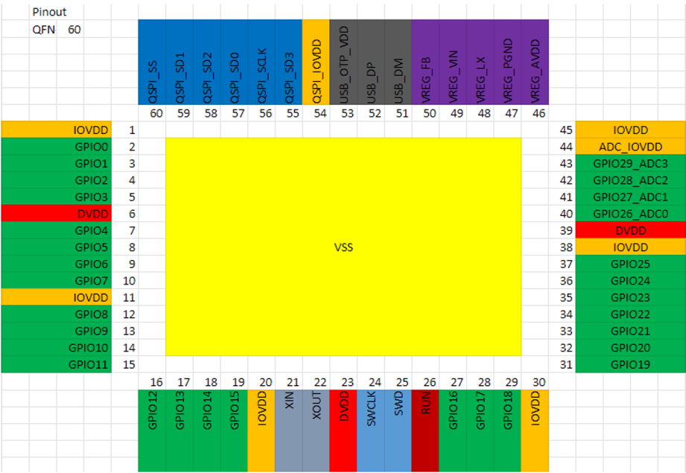
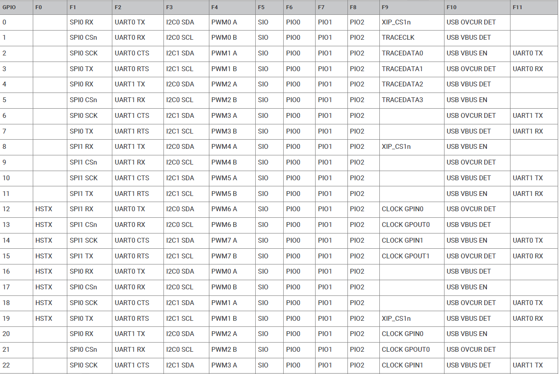
GPIO |  |  |  |  |  |  |  |  | Pins | Multiplexing
Digital |  |  |  |  |  |  |  |  |  | GPIO0 | D6 | TX0
Analog |  |  |  |  |  |  |  |  |  | GPIO1 | D7 | RX0
SPI |  |  |  |  |  |  |  |  |  | GPIO2 | D8 | SPI0_SCK
IIC |  |  |  |  |  |  |  |  |  | GPIO3 | D10 | SPI0_MOSI
UART |  |  |  |  |  |  |  |  |  | GPIO4 | D9 | SPI0_MISO
ALL PWM |  |  |  |  |  |  |  |  |  | GPIO5 | D3 | SPI0_CSn
 |  |  |  |  |  |  |  |  |  | GPIO6 | D4 | SDA1
 |  |  |  |  |  |  |  |  |  | GPIO7 | D5 | SCL1
 |  |  |  |  |  |  |  |  |  | GPIO8
 |  |  |  |  |  |  |  |  | Backside 7 | GPIO9 | D18 | SPI1_CSn
 |  |  |  |  |  |  |  |  | Backside 5 | GPIO10 | D17 | SPI1_SCK
 |  |  |  |  |  |  |  |  | Backside 1 | GPIO11 | D15 | SPI1_MOSI
 |  |  |  |  |  |  |  |  | Backside 3 | GPIO12 | D16 | SPI1_MISO
 |  |  |  |  |  |  |  |  |  | GPIO13
 |  |  |  |  |  |  |  |  |  | GPIO14
 |  |  |  |  |  |  |  |  |  | GPIO15
 |  |  |  |  |  |  |  |  | Backside 2 | GPIO16 | D14 | SDA0
 |  |  |  |  |  |  |  |  | Backside 4 | GPIO17 | D13 | SCL0
 |  |  |  |  |  |  |  |  |  | GPIO18
 |  |  |  |  |  |  |  |  |  | GPIO19 | D22
 |  |  |  |  |  |  |  |  | Backside 6 | GPIO20 | D12 | TX1
 |  |  |  |  |  |  |  |  | Backside 8 | GPIO21 | D11 | RX1
 |  |  |  |  |  |  |  |  |  | GPIO22 | D20 |  | NEOPIX
 |  |  |  |  |  |  |  |  |  | GPIO23 | D21 |  | NEO_PWR(High Active)
 |  |  |  |  |  |  |  |  |  | GPIO24
 |  |  |  |  |  |  |  |  |  | GPIO25 | D19 |  | User LED(Low Active)
 |  |  |  |  |  |  |  |  |  | GPIO26 | D0 | A0
 |  |  |  |  |  |  |  |  |  | GPIO27 | D1 | A1
 |  |  |  |  |  |  |  |  |  | GPIO28 | D2 | A2
 |  |  |  |  |  |  |  |  |  | GPIO29 |  | A3 | 电池电压检测

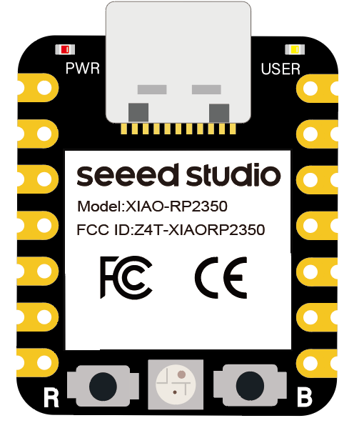
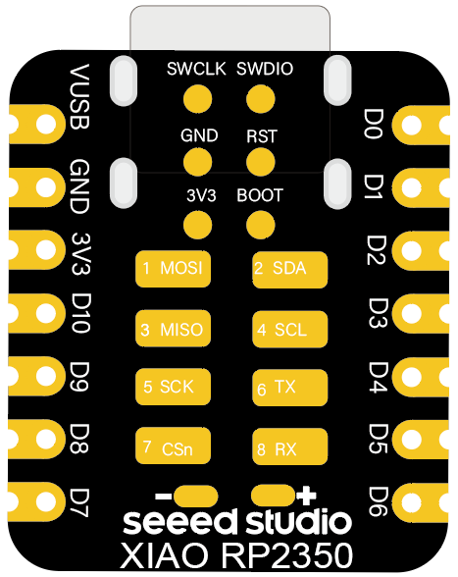

 | GPIO26 |  |  | 5V
 | GPIO27 |  |  | GND
 | GPIO28 |  |  | 3V3
 | GPIO5 |  |  | GPIO3 |  | GPIO21 |  |  | GPIO9
 | GPIO6 |  |  | GPIO4 |  | GPIO20 |  |  | GPIO10
 | GPIO7 |  |  | GPIO2 |  | GPIO17 |  |  | GPIO12
 | GPIO0 |  |  | GPIO1 |  | GPIO16 |  |  | GPIO11

 | Unified specification for all XIAO bottom extension IOs |  |  |  |  | 8 GPIOs are new pads on the back, 2.54mm pitch, 2 rows of 2.54 SMD compatible pins

 |  | Multiplexing | Funtion | Bottom Expansion IO |  | General IO | Multiplexing
 | UART | RX | D11 | 1 | 8 | D18 | CSn | SPI
 |  | TX | D12 | 2 | 7 | D17 | SCK
 | I2C | SCL | D13 | 3 | 6 | D16 | MISO
 |  | SDA | D14 | 4 | 5 | D15 | MOSI

3

